상품제안서
[ELLE] 엔틱발매트 1P | 상품코드: S37003

 |  |  |  |  |  |  | 02-713-8555 | www.synergygift.co.kr
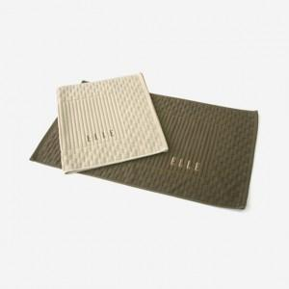

【상세/제작정보】 | <p>※자수인쇄 별도 문의 바랍니다.</p>

【인쇄/포장옵션】 | 자수 / 포장지포장

【공급단가】 | 수량 | 200~ | 500~ | 1,000~ | 3,000~ | 5,000~
*VAT별도 | 단가 | 8,370원 | 8,060원 | 7,750원 | 7,440원 | 7,250원

【상품 URL】 | https://www.synergygift.co.kr:443/src/goods_detail.php?gdno=37003

